문제사항
환경
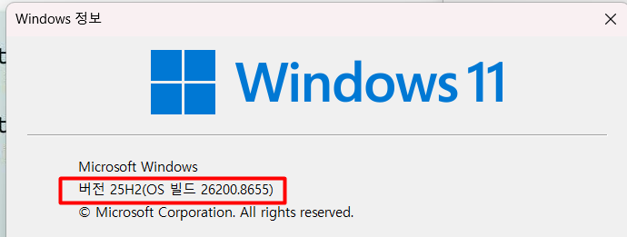

 | IM증권 예스트레이더 .
 | yesstock홈페이지에서 64비트용 다운로드 설치 (2026년 7월)

문제사항

 | 예스트레이더 종료 후 "YesTraderRun.exe" 프로세스가 지속 실행되며 작업관리자에서 종료도 안됨
 | 예스트레이더 종료 후에는 PC를 재기동해야 예스트레이더를 실행&로그인 가능(정상사용 가능)

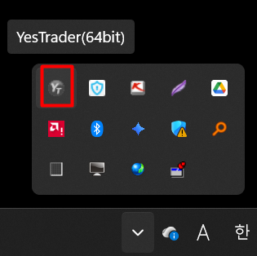

 |  | 아이콘색상이 회색으로 변경

 | 작업끝내기(작업관리자) 명령 후 변화없음(즉, 종료안됨)

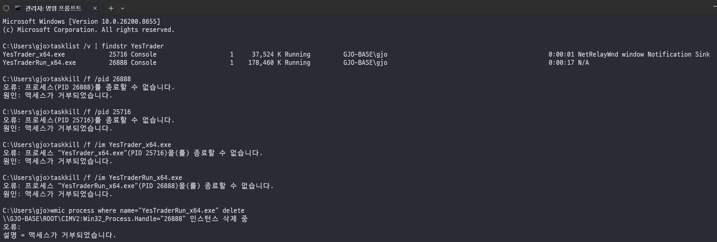

문의사항

 | 해소방법 안내요망

